自動仕分画面入力
画面イメージ
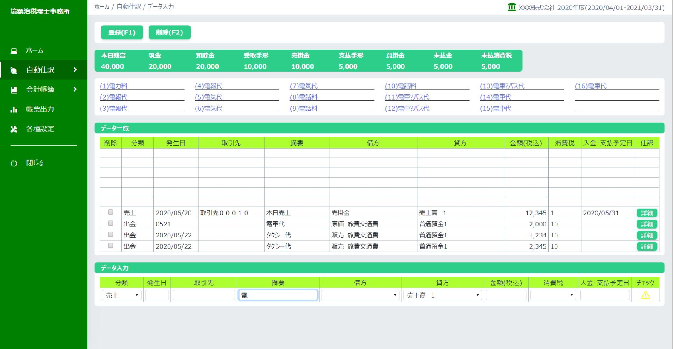

 | 523 | 523

取引先から相手勘定科目導出系
①分類選択：プルダウン押下

預入れ
引き出し
売上
仕入
未払
手形受取
手形支払
決算

分類のプルダウンを押下して該当する分類を選択する

②分類選択：分類選択

該当する貸方勘定科目が自動入力される

売 上

③発生日：入力

発生日を入力
MMDD形式で入力する

0522
売 上

③発生日：フォーマット変換

YYYY/MM/DDに変換される

2020/05/22
売 上

⑤取引先入力：キーワード入力

（１）取引先０００１
（２）取引先０００１
（３）取引先０００１
（４）取引先０００４
（５）取引先０００５
（６）取引先０００６
（７）取引先０００７
（８）取引先０００８
（９）取引先０００９
（１０）取引先００１０
（１１）取引先００１１
（１２）取引先００１２
（１３）取引先００１３
（１４）取引先００１４
（１５）取引先００１５
（１６）取引先００１６

②取引先欄にヒントを入力すると該当する取引先一覧が50音順番で表示される

①取引先欄にヒントを入力する

2020/05/22
取引先
売 上

⑤取引先入力：選択１（相手勘定科目が一つの場合） | ⑤取引先入力：選択２（相手勘定科目が複数の場合）

（１）取引先０００１
（２）取引先０００１
（３）取引先０００１
（４）取引先０００４
（５）取引先０００５
（６）取引先０００６
（７）取引先０００７
（８）取引先０００８
（９）取引先０００９
（１０）取引先００１０
（１１）取引先００１１
（１２）取引先００１２
（１３）取引先００１３
（１４）取引先００１４
（１５）取引先００１５
（１６）取引先００１６
（１）取引先０００１
（２）取引先０００１
（３）取引先０００１
（４）取引先０００４
（５）取引先０００５
（６）取引先０００６
（７）取引先０００７
（８）取引先０００８
（９）取引先０００９
（１０）取引先００１０
（１１）取引先００１１
（１２）取引先００１２
（１３）取引先００１３
（１４）取引先００１４
（１５）取引先００１５
（１６）取引先００１６

①該当する取引先を選択する
②取引先欄にヒントを入力すると該当する取引先一覧が50音順番で表示される

②選択された取引先名が取引先欄に入力される
③該当する相手勘定科目が一つしか存在しない場合、自動入力される
③該当する相手勘定科目が複数存在しない場合、プルダウンリストを表示する

①取引先欄にヒントを入力する

2020/05/22
取引先０００１
売上高
売 上
2020/05/22
取引先
売 上
売上高１
売上高２
売上高３

⑥金額、消費税、入金・支払予定日を入力するし、登録する

⑤登録ボタン押下

（１）取引先０００１
（２）取引先０００１
（３）取引先０００１
（４）取引先０００４
（５）取引先０００５
（６）取引先０００６
（７）取引先０００７
（８）取引先０００８
（９）取引先０００９
（１０）取引先００１０
（１１）取引先００１１
（１２）取引先００１２
（１３）取引先００１３
（１４）取引先００１４
（１５）取引先００１５
（１６）取引先００１６

2020/05/22
取引先０００１
売上高
売 上
10000
10%
2020/6/30
〇

①金額を入力する
②消費税を選択する
③入金・支払予定日を入力
④必須入力、有効チェックを行う。

⑦登録されたデータがデータ一覧に表示される

50,000
20,000
（１）取引先０００１
（２）取引先０００１
（３）取引先０００１
③残高が変更される
（４）取引先０００４
（５）取引先０００５
（６）取引先０００６
（７）取引先０００７
（８）取引先０００８
（９）取引先０００９
②売掛金が加算さんれる
（１０）取引先００１０
（１１）取引先００１１
（１２）取引先００１２
（１３）取引先００１３
（１４）取引先００１４
（１５）取引先００１５
（１６）取引先００１６

売上
取引先０００１
売上高
売上
10,000
2020/06/30

2020/05/22
取引先０００１
売上高
売 上
10000
8%
2020/6/30
〇

①登録されたデータがデータ一覧に表示される

摘要から相手勘定科目導出系
①分類選択：プルダウン押下

預入れ
引き出し
売上
仕入
未払
手形受取
手形支払
決算

分類のプルダウンを押下して該当する分類を選択する

②分類選択：分類選択

該当する貸方勘定科目が自動入力される

売 上

③発生日：入力

発生日を入力
MMDD形式で入力する

0522
売 上

③発生日：フォーマット変換

YYYY/MM/DDに変換される

2020/05/22
売 上

⑤取引先入力：ヒント入力

（１）取引先０００１
（２）取引先０００１
（３）取引先０００１
（４）取引先０００４
（５）取引先０００５
（６）取引先０００６
（７）取引先０００７
（８）取引先０００８
（９）取引先０００９
（１０）取引先００１０
（１１）取引先００１１
（１２）取引先００１２
（１３）取引先００１３
（１４）取引先００１４
（１５）取引先００１５
（１６）取引先００１６

②取引先欄にヒントを入力すると該当する取引先一覧が50音順番で表示される

①取引先欄にヒントを入力する

2020/05/22
取引先
売 上

⑤取引先入力：選択

（１）取引先０００１
（２）取引先０００１
（３）取引先０００１
（４）取引先０００４
（５）取引先０００５
（６）取引先０００６
（７）取引先０００７
（８）取引先０００８
（９）取引先０００９
（１０）取引先００１０
（１１）取引先００１１
（１２）取引先００１２
（１３）取引先００１３
（１４）取引先００１４
（１５）取引先００１５
（１６）取引先００１６

①該当する取引先を選択する

②選択された取引先名が取引先欄に入力される

2020/05/22
取引先０００１
売 上

⑥摘要入力：キーワード入力

（１）本日売上

②該当する摘要一覧を表示する

①摘要キーワードを入力する

2020/05/22
本
売 上

⑥摘要入力：摘要選択１（相手勘定科目が一つ存在する場合） | ⑥摘要入力：摘要選択２（相手勘定科目が複数存在する場合）

（１）本日売上
（１）本日売上

①摘要を選択する
①摘要を選択する

②相手勘定科目が自動入力される
②相手勘定科目をプルダウンリストから選択する

2020/05/22
本日売上
売上高 １
売 上
2020/05/22
本日売上
売 上
売上高 １
売上高 ２
売上高 ３

⑦金額、消費税、入金・支払予定日を入力するし、登録する

⑤登録ボタン押下

2020/05/22
取引先０００１
本日売上
売上高 １
売 上
10000
10%
2020/6/30
〇

①金額を入力する
②消費税を選択する
③入金・支払予定日を入力
④必須入力、有効チェックを行う。

⑦登録されたデータがデータ一覧に表示される

50,000
20,000
（１）取引先０００１
（２）取引先０００１
（３）取引先０００１
③残高が変更される
（４）取引先０００４
（５）取引先０００５
（６）取引先０００６
（７）取引先０００７
（８）取引先０００８
（９）取引先０００９
②売掛金が加算さんれる
（１０）取引先００１０
（１１）取引先００１１
（１２）取引先００１２
（１３）取引先００１３
（１４）取引先００１４
（１５）取引先００１５
（１６）取引先００１６

売上
取引先０００１
売上高 １
売上
10,000
2020/06/30

登録されたデータがデータ一覧に表示される

